ムービーフロー
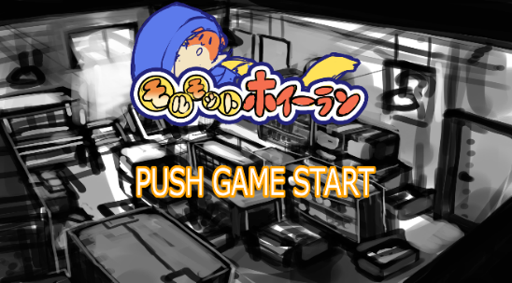
モルモットホイーラン_仕様書_ムービー

仕様書：ムービーフロー

トップページ
 | ムービーフロー
ムービーフロー

ムービーリソース | 
ゲーム起動
ムービーイメージ

ムービー画面

ゲームスタートボタンを押す
(ABXY十字キー)
または15秒経過する

FI

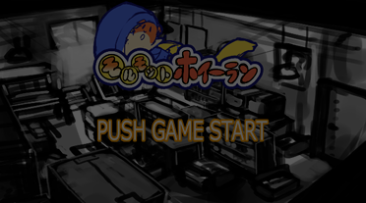

徐々に薄暗くなる

徐々に明るくなる

FO

タイトル画面

ムービーイメージ
モルモットホイーラン_仕様書_ムービー

仕様書：ムービーイメージ

トップページ
 | ムービーイメージ
ムービーフロー

ムービーリソース |  
モルモットが走っている。(2秒)
(カメラはモルモットの正面を映す)
ムービー中にボタンを押下するとスキップ
することが可能。
ムービーイメージ

スキップした場合は画面が暗くなり、タイトルシーンへ遷移する。

モルモットが走っている。(3秒)
(カメラはモルモットの側面を映す)

足場が無くなりジタバタして、
落下する。(2秒)

回転しながら落下する。(3秒)




セロハンテープに閉じ込められる(5秒)
セロハンテープは倒れた状態で配置されている。
セロハンテープの円状にモルモットが落ちて
入る。

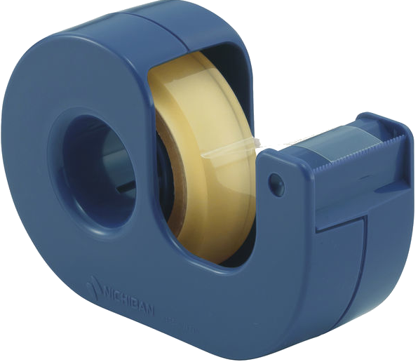

カメラが少し遠ざかる。(2秒)

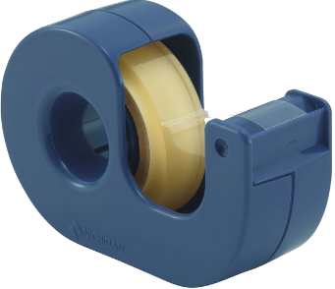

フェードイン(3秒)

フェードイン完了後は「Title_Sence」に
遷移する。

